상품제안서
이노젠 후크 메탈스윙USB메모리 | 상품코드: S26052

 |  |  |  |  |  |  | 02-713-8555 | www.synergygift.co.kr
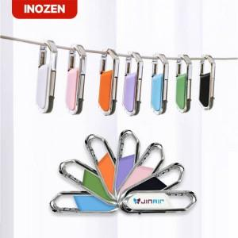 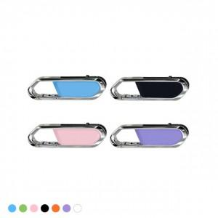

【상세/제작정보】

【인쇄/포장옵션】 | 레이저, 풀칼라 / 시판박스

【공급단가】 | 수량 | 100~ | 300~ | 500~ | 1,000~ | 3,000~
*VAT별도 | 8GB | 6,870원 | 6,710원 | 6,430원 | 6,270원 | 6,100원
 | 16GB | 8,500원 | 8,290원 | 7,950원 | 7,750원 | 7,540원
 | 32GB | 12,500원 | 12,200원 | 11,700원 | 11,400원 | 11,100원
 | 64GB | 17,500원 | 17,080원 | 16,380원 | 15,960원 | 15,540원

【상품 URL】 | https://www.synergygift.co.kr:443/src/goods_detail.php?gdno=26052

